Sheet1
Scene No. | 2
Quest Title | 抓虫虫
Quest Log | 把小雨鞋带给克莉斯
Map No. | 29
 | 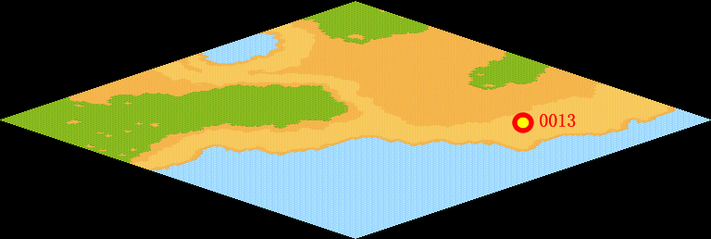
NPC No. | 13
Condition
Dialog | 上次忘记给克莉斯奖赏了，他肯定生我的气了吧，你帮我把这个小雨鞋带给克莉斯吧，那是我上次从大海里钓上来得。
Select | 1：完成，2：取消
Result | 1 :Scene 003 , 2 : 关闭对话框

NPC No. | 25
Condition
Dialog | 我抓虫虫也很辛苦的。
Select | 1：确定
Result | 1：关闭对话框

ScriptFile | Qlog-0033-002.scr
 | Q0013-0033-002.scr
 | Q0025-0033-002.scr

